상품제안서
스탠리 클래식 보온보랭병 1.9L 세트 | 상품코드: S38926

 |  |  |  |  |  |  | 02-713-8555 | www.synergygift.co.kr
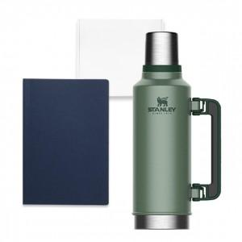

【상세/제작정보】 | <p><br style="clear:both;">&nbsp;</p>

【인쇄/포장옵션】 | 레이저 / 종이케이스

【공급단가】 | 수량 | 20~ | 50~ | 100~ | 300~ | 500~
*VAT별도 | 단가 | 52,000원 | 51,200원 | 50,000원 | 48,000원 | 46,000원

【상품 URL】 | https://www.synergygift.co.kr:443/src/goods_detail.php?gdno=38926

